Oppgave 23
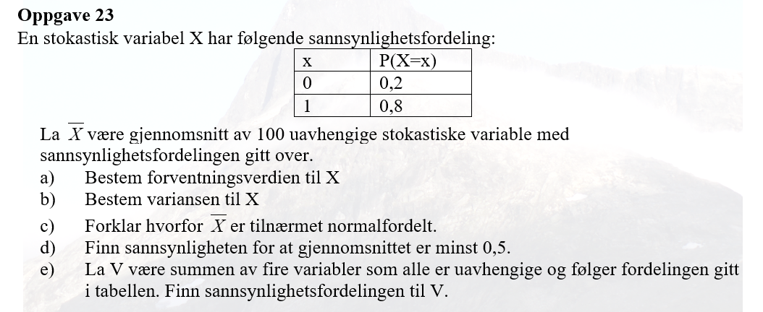
Vi kan betrakte denne fordelingen som binomisk, fordi:
Vi har to mulige utfall.
Samme sannsynligheten for å få 1 for eksempel.
Alle utfallene er uavhengige.
X~Bin (100, 0.8)
a) E(X)=np=100*0,8=80
b) Var(X)=np(1-p)=100*0,8*(1-0,8)=16
c) X~Bin (100, 0,8)≈N(80, rot(16)), fordi Var(X)>10
$$\overline{X}\sim N\left(80, \frac{4}{\sqrt{100}}\right)=N(80, 0.4)$$
Derfor får vi at

d) P(𝑋 ̅>0,5)=1-P(𝑋 ̅≤0,5)= | 1
e) V=X_1 +X_2+X_3+X_4 hvor X_i~N(80, 4)
E(V)=E(X_1)+E(X_2)+E(X_3)+E(X_4)=4*80=320
Var(V)=Var(X_1)+Var(X_2)+ Var(X_3)+ Var(X_4)=4*16=64
SD(V)=rot(Var(V))=rot(64)=8
V~N (320, 8)

